Hoja1
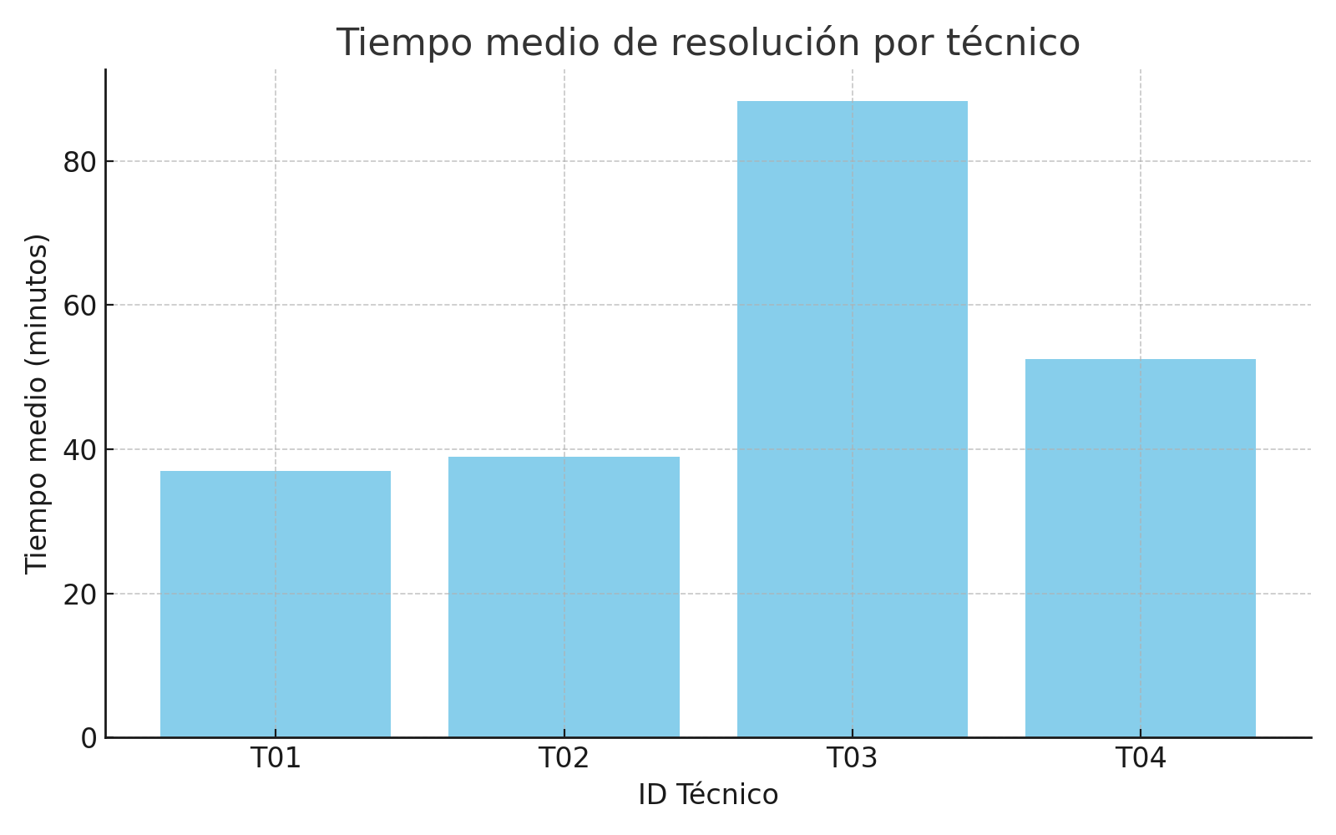
Sueldo vs Tiempo Medio
Columna1 | Columna2 | Columna3 | Columna4
ID Técnico | Tiempo Medio (min) | Sueldo (€) | Eficiencia (min/euro)
T01 | 037 | 1,500 | 000,000
T02 | 039 | 1,600 | 000,000
T03 | 088 | 1,550 | 000,000
T04 | 053 | 1,400 | 000,000

Eficiencia por Técnico

